Mikrotik
الامر | الشرح

تهيئة pc الى Mikrotik

mikrotik-7.16.2-arm64 | تنزيل صورة للنظام (ios)
WinBox_Windows | تنزيل البرنامج WinBox_Windows هو أداة (أو تطبيق) تُستخدم لإدارة أجهزة MikroTik عبر واجهة رسومية (GUI) من جهاز الكمبيوتر الذي يعمل بنظام Windows. MikroTik

شرج WinBox_Windows واجهة الرسوميات
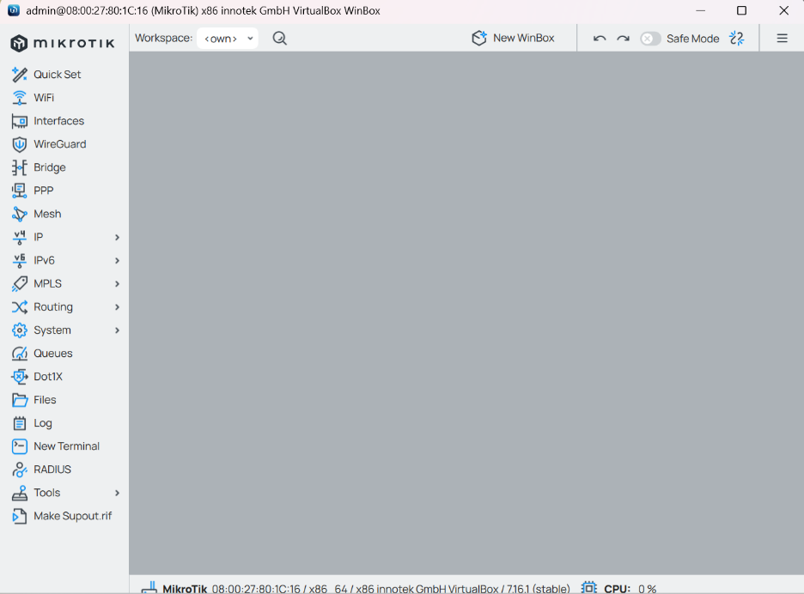
القائمة اليسر للبرنامج
Interfaces | إدارة الواجهات الفيزيائية (مثل Ethernet و WiFi) والافتراضية (مثل VLAN) على جهاز MikroTik. يمكنك إضافة واجهات جديدة، تعديل الإعدادات الحالية، أو حذف الواجهات. يعني تشوف كل الشبكات الراكبه على MikroTik
IP | تخصيص عناوين IP، DNS، NAT، DHCP، Firewall، والعديد من الخيارات المتقدمة مثل IPsec و VPN. يُستخدم لضبط الشبكة الأساسية.
Routing | إعدادات التوجيه مثل Static Routes، Dynamic Routing (مثل RIP، OSPF، BGP)، التحكم في مسارات البيانات بين الشبكات.
Bridge | إعدادات الشبكة Bridge لدمج الواجهات المختلفة في شبكة واحدة. يشمل إعدادات مثل Bridge Ports، VLANs، و Spanning Tree Protocol (STP).
Wireless | إذا كان جهاز MikroTik يدعم الشبكات اللاسلكية، يمكنك هنا ضبط إعدادات SSID، قنوات الاتصال، الأمان (WPA2، WPA3)، وضبط خصائص الشبكة اللاسلكية.
System | هذا القسم يشمل إعدادات النظام مثل المستخدمين، إعادة التشغيل، التحديثات، النسخ الاحتياطي، التوقيت، التنبيهات، إعدادات الشهادات وغيرها من الخيارات المتقدمة.
Tools | أدوات تشخيصية مثل Ping، Traceroute، Bandwidth Test، Graphing، Log، Netwatch، DNS Lookup، وأدوات أخرى لتحليل أداء الشبكة وحل المشاكل.
Queue | إدارة عرض النطاق الترددي (Traffic Shaping)، إعدادات التحكم في الجودة QoS لتحديد الأولوية في نقل البيانات، بالإضافة إلى إدارة Simple Queues و Queue Trees.
Logs | سجل الأنشطة والعمليات على جهاز MikroTik. يتم حفظ تفاصيل عن الأخطاء، التحذيرات، التغييرات، وغيرها من الأحداث الهامة في النظام.
Users | إدارة حسابات المستخدمين على جهاز MikroTik. إضافة أو تعديل أو حذف المستخدمين، وتحديد الأذونات والحقوق لكل حساب (مثل: admin أو read-only).
License | إدارة ترخيص جهاز MikroTik. هنا يمكنك التحقق من حالة الترخيص الحالي لجهازك، وشراء أو تجديد التراخيص إذا لزم الأمر.
Scheduler | جدولة المهام التلقائية مثل إعادة التشغيل التلقائي، تنفيذ أوامر معينة في أوقات محددة، وتنظيم الأنشطة الروتينية.
Traffic Flow | مراقبة وتحليل حركة البيانات في الشبكة باستخدام بروتوكولات مثل sFlow و NetFlow. يتم استخدامها لتحديد استخدام البيانات والأنماط في الشبكة.
DHCP | إعدادات DHCP لجهاز MikroTik، تشمل تخصيص عناوين IP تلقائيًا للأجهزة في الشبكة عبر DHCP Server. يمكنك أيضًا ضبط Static Leases.
IPSec | إعدادات IPSec لإنشاء شبكات VPN آمنة باستخدام بروتوكولات IPSec. يسمح بإنشاء VPN بين المواقع مع تشفير عالٍ للبيانات.
VLAN | إدارة إعدادات VLAN (الشبكات المحلية الافتراضية)، بما في ذلك تعيين VLANs على الواجهات المختلفة، وتكوين VLAN Filtering.
MPLS | إعدادات MPLS (التبديل متعدد البروتوكولات) لضبط مسارات مخصصة وتوجيه البيانات عبر الشبكة باستخدام MPLS.
BGP | إعدادات بروتوكول BGP (بروتوكول التوجيه الخارجي) للتحكم في توجيه البيانات بين أجهزة الشبكات الكبيرة والمتنوعة عبر الإنترنت.
OSPF | إعدادات بروتوكول OSPF (Open Shortest Path First) لإدارة التوجيه الديناميكي ضمن الشبكات المحلية.
Radius | إعداد **خادم RADIUS لإدارة المصادقة والتفويض للأجهزة أو المستخدمين الذين يصلون إلى الشبكة.
HotSpot | إعدادات HotSpot لإنشاء شبكات Wi-Fi عامة، تتطلب المصادقة للوصول إلى الإنترنت. يمكنك تكوين خدمات HotSpot مع خيارات Page Redirect و Authentication.
DNS | إعدادات DNS لإنشاء خوادم DNS محلية أو تكوين جهاز MikroTik ليكون خادم DNS. يمكنك أيضًا ضبط DNS Caching لتحسين الأداء.
Ethernet | إدارة إعدادات Ethernet الخاصة بالواجهات، مثل تعيين Speed و Duplex وضبط Ethernet Ports.
L2TP / PPTP / SSTP | إعدادات VPN باستخدام بروتوكولات L2TP، PPTP، و SSTP لإنشاء شبكات خاصة افتراضية عبر الإنترنت.

تهيئة بيئة العمل

Attached to: Host-only Adapter | في الفيرشوال بوكس في أيضا MikroTik تروح للاعدادات قسم النت ورك وتضيف شبكتين الأول شبكة حقيقيه من المذر بورد الثانية شبكة من الفيرشوال بوكس علشانHost-only Adapter تبث للأجهزة الافتراضية
 | وبعدين تروح للويندوز الافتراضي وليس الحقيقي علشان تغير اعدادات النت وتطه Host-only Adapter علشان يأخذ النت من الفيرشوال بوكس
Getting started الشروع
تكوين المرة الأولى
تكوين الوصول إلى IP Configuring IP Access
 | لابد من حصول كلا المدخلين للايثرنت على عنوان IP المدخل الأول ether1 والمدخل الثاني ether2 وحتى تكوين الايبي لو كان عن طريق DHCP Client

 | إضافة عنوان IP باستخدام WinBox: افتح WinBox وتوجه إلى IP في القائمة العلوية. اختر Addresses. اضغط على + لإضافة عنوان IP جديد. في Address، أدخل العنوان مثل 192.168.1.1/24. اختر الواجهة المناسبة مثل ether1. اضغط على OK. | 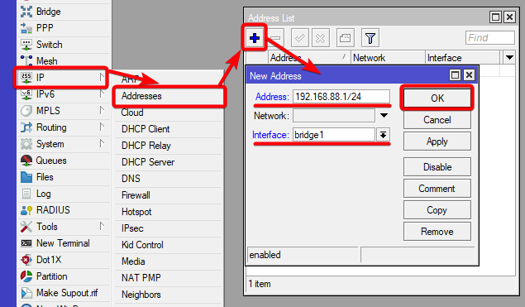

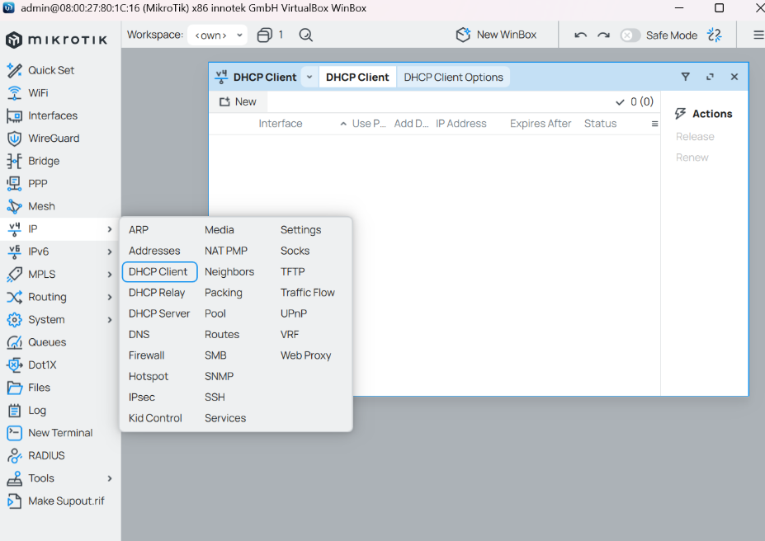
عنوان IP العام الديناميكي DHCP Client
 | يساعد في الحصول التلقائي على عنوان IP والإعدادات الأخرى من الخادم
 | افتح WinBox وقم بتسجيل الدخول إلى جهاز التوجيه. انتقل إلى قسم IP في الشريط العلوي. اختر DHCP Client من القائمة. اضغط على + لإضافة DHCP Client جديد. حدد الواجهة (interface) التي ترغب في تفعيل DHCP Client عليها (مثل ether1 أو wlan1). اضغط OK لتفعيل الخيار.
 | لابد من صنع ايبي لكلا المدخلين ether1 و ether2 واذا لقيت كل المداخل فيها ايبي لاتسوي ايبي جديد

Network Management إدارة الشبكات
DNS
 | DNS هو اختصار لـ "نظام أسماء النطاقات" (Domain Name System)، وهو عبارة عن نظام يُستخدم لترجمة أسماء النطاقات (مثل: www.example.com) إلى عناوين IP (مثل: 192.168.1.1) التي تحتاجها أجهزة الكمبيوتر والأجهزة الأخرى للتواصل عبر الشبكة. تنبية : الأفضل صنع عنوان ايبي للايثرنت 1و2 قبل DNS

جدار الحماية وجودة الخدمة Firewall and Quality of Service

جدار الحماية

NAT
 | هو اختصار لجملة Network Address Translation هو السماح للأجهزة الموجودة في الشبكة المحلية (LAN) باستخدام عنوان IP واحد أو مجموعة محدودة من العناوين للوصول إلى الإنترنت.
شرح اعداد NAT
 | اذهب إلى IP ثم اختر Firewall.
 | في نافذة Firewall، انتقل إلى تبويب NAT
 | اضغط على الزر "+" لإضافة قاعدة جديدة
 | Chain: اختر srcnat (لأننا نريد تعديل عنوان الـ IP المصدر).
 | Out. Interface: اختر الواجهة التي تتصل بالإنترنت يعني المدخل الي فيه النت وليس المتصل بفيرشوال بوكس
 | Action: اختر Masquerade. هذا سيجعل جهاز MikroTik يقوم بتغيير عنوان الـ IP المصدر لكل حزمة صادرة لتبدو وكأنها قادمة من جهاز MikroTik نفسه.
 | اضغط على Aply ثما OK
شرح لكل الخيارات حق نافذة New NAT
General | Chain | يحدد نوع القاعدة التي سيتم إنشاؤها:
 |  | - srcnat: تستخدم لتغيير عنوان الـ IP المصدر (عادة لمشاركة الإنترنت).
 |  | - dnat: تستخدم لإعادة توجيه الحزم إلى عنوان وجهة داخلي.
 |  | - forward: تستخدم لمعالجة الحزم التي تمر عبر جهاز MikroTik بين شبكتين.
General | Src. Address | عنوان الشبكة المصدر الذي ستنطبق عليه القاعدة. يمكنك تحديد عنوان فردي أو نطاق (مثل 192.168.1.0/24).
General | Dst. Address | عنوان الشبكة الوجهة التي ستنطبق عليها القاعدة.
General | Protocol | البروتوكول الذي ستعمل عليه القاعدة، مثل:
 |  | - TCP: بروتوكول التحكم بالنقل.
 |  | - UDP: بروتوكول بيانات المستخدم.
 |  | - ICMP: بروتوكول التحكم في الرسائل.
 |  | - ALL: لجميع البروتوكولات.
General | Src. Port | المنفذ المصدر الذي سيتم تطبيق القاعدة عليه، مثل: 80 (HTTP) أو 443 (HTTPS).
General | Dst. Port | المنفذ الوجهة الذي سيتم تطبيق القاعدة عليه. مثل 80 (HTTP) أو 443 (HTTPS).
General | In. Interface | الواجهة التي تتلقى الحزم على جهاز MikroTik. على سبيل المثال: Ethernet1 إذا كانت الواجهة التي تتصل بالشبكة.
General | Out. Interface | الواجهة التي ستخرج منها الحزم بعد تطبيق القاعدة. على سبيل المثال: Ethernet2 التي تتصل بالشبكة الداخلية.
Advanced | Connection Mark | علامة الاتصال، والتي تستخدم لتحديد الجلسات أو الاتصال الذي يتم تتبعه داخل جهاز MikroTik. يمكن استخدامه مع Mangle أو قواعد توجيه متقدمة.
Advanced | Routing Mark | يسمح بتحديد علامة للتوجيه يمكن استخدامها لتحديد مسارات معينة للحزم في جهاز MikroTik.
Advanced | Log | إذا تم تحديده، سيسجل جهاز MikroTik كل حزمة تطابق هذه القاعدة في Log الخاص بالجهاز.
Advanced | Layer 7 Protocol | يسمح لك بتحديد البروتوكولات من الطبقة السابعة (مثل HTTP أو FTP) التي سيتم تطبيق القاعدة عليها.
Advanced | Action | تحديد الإجراءات المتخذة مع الحزم التي تتطابق مع هذه القاعدة. يمكن أن تشمل:
 |  | - Accept: يسمح بمرور الحزم بدون تغيير.
 |  | - Drop: يتم رفض الحزم أو تجاهلها.
 |  | - Reject: يتم رفض الحزم مع إرسال رسالة خطأ للمصدر.
Advanced | To Address | العنوان الذي ستتم إعادة توجيه الحزم إليه في حال استخدام Dst-NAT أو Redirect.
Advanced | To Port | المنفذ الذي ستتم إعادة توجيه الحزم إليه إذا كانت القاعدة تستخدم Dst-NAT أو Redirect.
Extra | Src. Address List | تحديد قائمة العناوين التي سيتم تطبيق القاعدة عليها. يمكن إضافة عدة عناوين أو نطاقات.
Extra | Dst. Address List | تحديد قائمة العناوين الوجهة التي سيتم تطبيق القاعدة عليها.
Extra | Src. Port List | قائمة المنافذ المصدر التي سيتم تطبيق القاعدة عليها. يمكن تحديد مجموعة من المنافذ مثل: 80, 443.
Extra | Dst. Port List | قائمة المنافذ الوجهة التي سيتم تطبيق القاعدة عليها. يمكن تحديد مجموعة من المنافذ مثل: 80, 443.
Extra | Protocol List | تحديد قائمة البروتوكولات التي سيتم تطبيق القاعدة عليها. مثل TCP, UDP, ICMP، إلخ.
Action | Action | يحدد الإجراء الذي سيتم اتخاذه عند تطابق الحزمة مع القاعدة. الخيارات الشائعة هي:
 |  | - Masquerade: لتغيير عنوان الـ IP المصدر إلى عنوان جهاز MikroTik (مفيد في مشاركة الإنترنت).
 |  | - Dst-NAT: لإعادة توجيه الحزم إلى عنوان داخلي في الشبكة (مثل الخوادم).
 |  | - Redirect: لتحويل الحزم إلى منفذ محلي معين.
 |  | - Accept: لتمرير الحزم دون تغيير.
 |  | - Drop: لرفض الحزم التي تتطابق مع القاعدة.
Action | To Addresses | العنوان الذي سيتم تحويل الحزم إليه في حالة Dst-NAT أو Redirect. مثل: 192.168.1.100 (عنوان داخلي).
Action | To Ports | المنفذ الذي سيتم تحويل الحزم إليه في حالة Dst-NAT أو Redirect. مثل: 8080.
Statistics | Packets | عدد الحزم التي تم معالجتها بواسطة القاعدة. هذا يوضح مدى فعالية القاعدة في معالجة البيانات.
Statistics | Bytes | إجمالي حجم البيانات التي تم معالجتها بواسطة القاعدة.
Statistics | Connections | عدد الاتصالات أو الجلسات التي تمت معالجتها من خلال القاعدة.

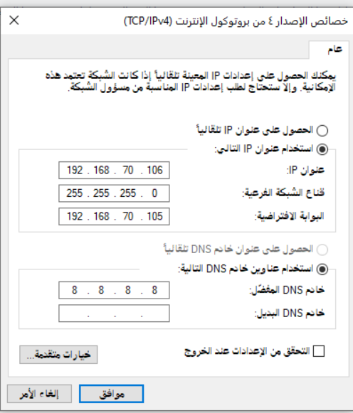
شرح استخدام NAT في الويندوز
 | وبعد اعدادات NAT بشكل الصحيح تروح للويندوز تفتح اعدادت المحول الي هو ايثرنت
 | تختار البرتكول 4 واعداد يدوي
 | في عنوان الايبي تحط الايبي حق ميكروتك المدخل المتصل بفيرشوال بوكس ولاكن في اخر 3 ارقام زيد رقم لان الايبي حق المدخل مثلا 192 168 70 105 يمديك في الرقم 105 تحط الى 255 علشان كذا زيد رقم على اخر 3 ارقام يصير 192 168 70 106
 | اما قناع الشبك طبعا لو تروح على الميكروتك وعلى الايبي حق المدخل حق فيرشةال بتلاحظ 192 168 70 105 /24 هذا يعني بان قناع الشبكه 255 255 255 0
 | اما البوابة الافتراضية فهي لابد ان تكون الايبي الى يكون علية المدخل الى فيرشوال بوكس
 | اما الخادم المفضل حط حق قوقل او أي خادم

